상품제안서
통통 라운드 메모잇 세트 | 상품코드: F32742

 |  |  |  |  |  |  | 02-412-0044 | www.easy1.co.kr
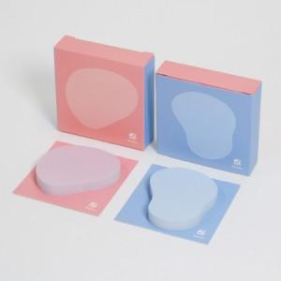

【상세/제작정보】 | <p><span style="font-size: 12pt;"><b>** 배송비- 한박스 100개 / 5000원별도</b></span></p>

【인쇄/포장옵션】 | 풀칼라 / 상자케이스

【공급단가】 | 수량 | 500~ | 1,000~ | 3,000~ | 5,000~ | 10,000~
*VAT별도 | 단가 | 2,700원 | 2,250원 | 2,030원 | 1,940원 | 1,800원

【상품 URL】 | https://www.easy1.co.kr:443/src/goods_detail.php?gdno=32742

